matrix
 | Pos | Neg
Input | 7 | 3

 | Predicted as Positive | Predicted as Negative |  | Predicted as Positive | Predicted as Negative
Actual: Positive | 4 | 0 |  | TP | FP
Actual: Negative | 3 | 3 |  | FN | TN

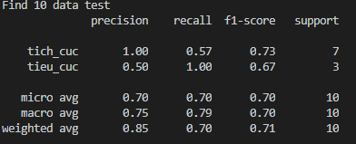
Precision positive | TP/(TP+FP) | 4/(4+0) | 1
Recall positive | TP/(TP+FN) | 4/(4+3) | 0.57

Precision negative | TN/(FN+TN) | 3/(3+3) | 0.5
Recall negative | TN/(TN+FP) | 3/(3+0) | 1

 | Precision | Recall
Positive | 1 | 0.57
Negative | 0.5 | 1

Micro avg | 0.7 | 0.7
Macro avg | 1+0.5/2 | 0.57+1/2

